資料
公式資料
https://ngrx.io/

最初のとっかかり
ngRxが最小構成+通常のAngularと比較して記載されています
その為、ngRxの最初の勉強として重宝できます | 以下は同じ方のブログです
①
https://www.isoroot.jp/blog/2232/
②
https://www.isoroot.jp/blog/2254/

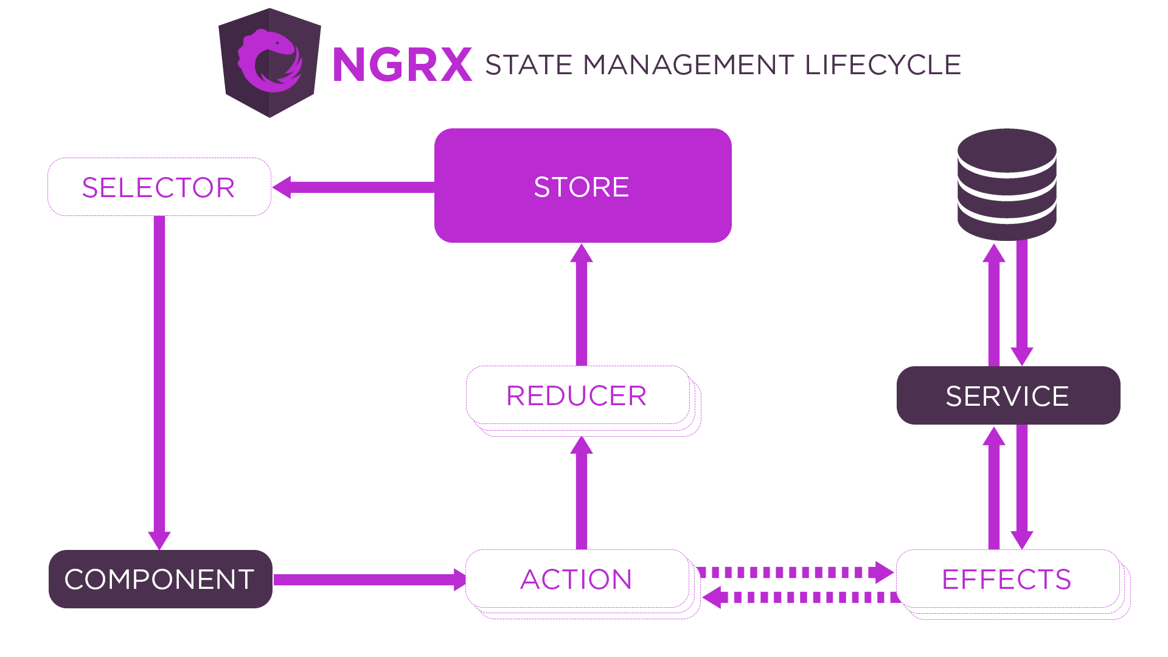
資料の全シートを確認後
下記、画像を再チェックすれば、内容は理解できる

本プロジェクト(動作確認)
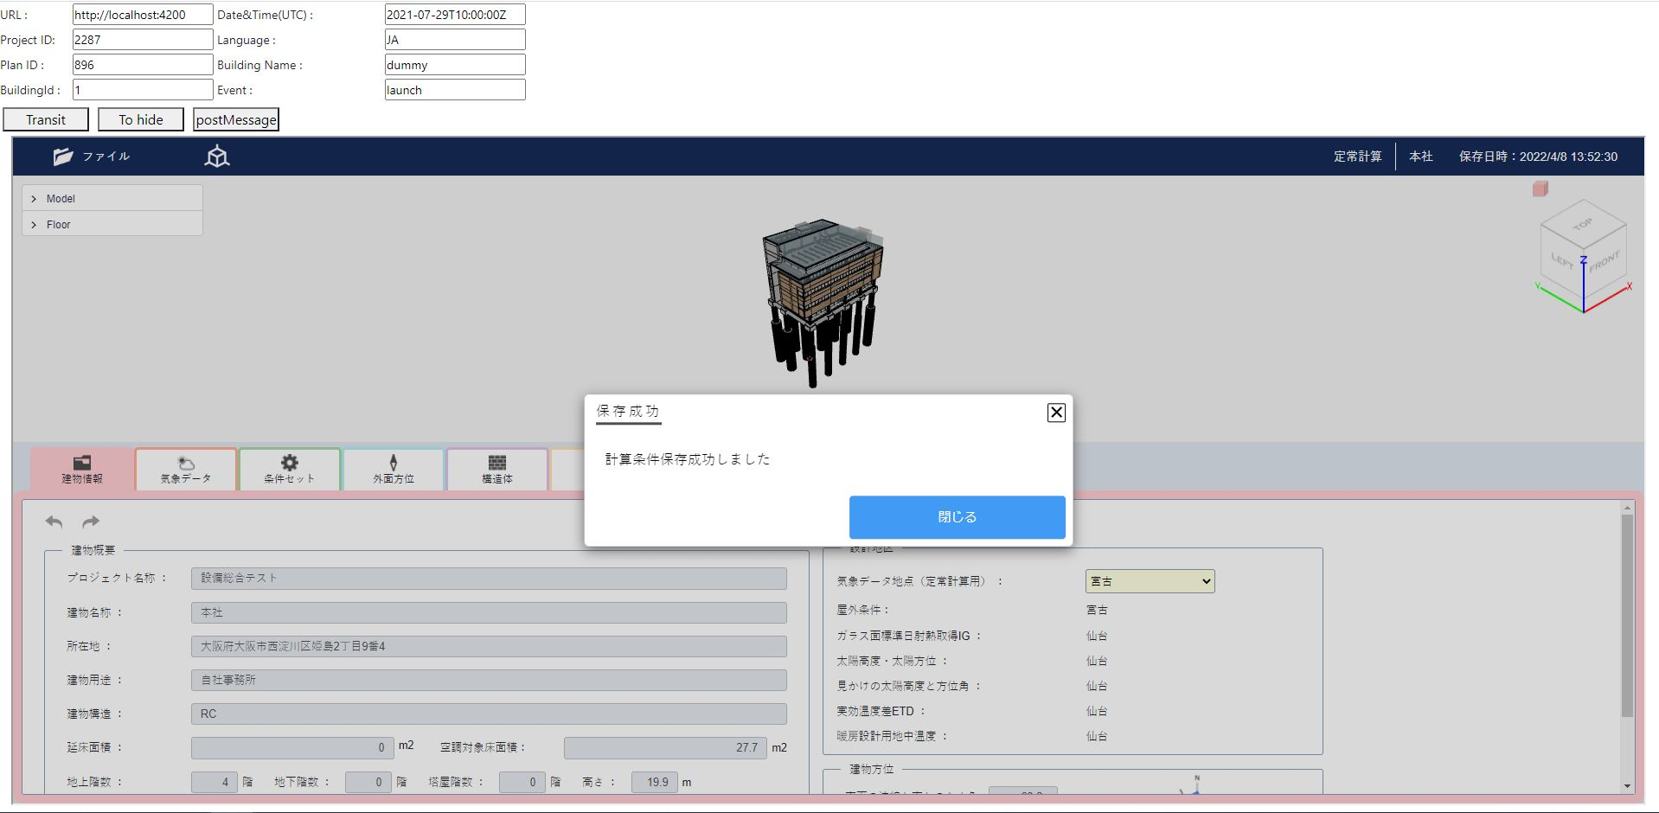
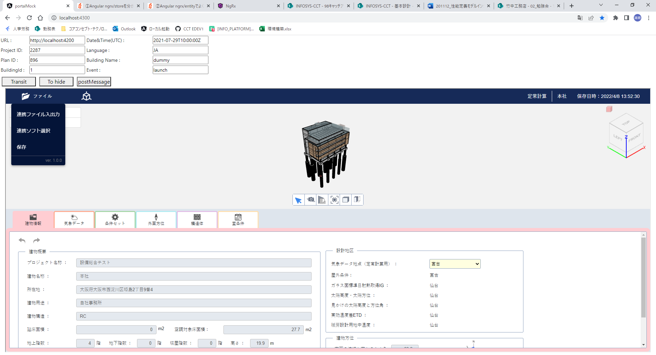

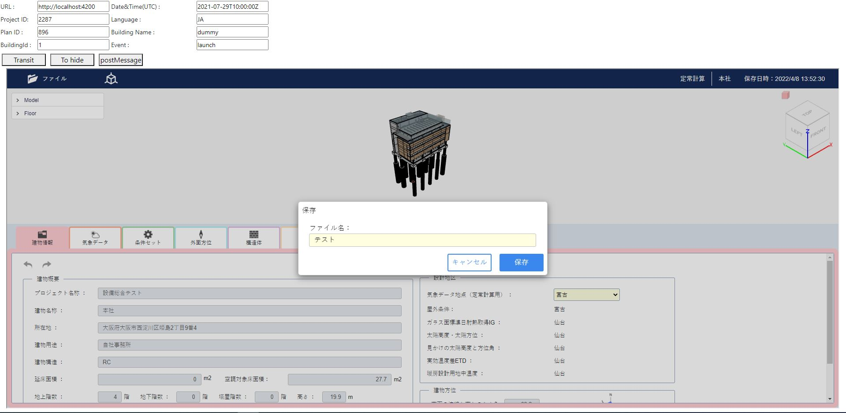

ngRxを解説
コンポーネント処理場所
(動作処理を参照)

動作処理
保存処理は以下から
app_heat_load_client\src\app\components\common\heat-load-app-bar\heat-load-app-bar.component.ts
saveCalculationConditions

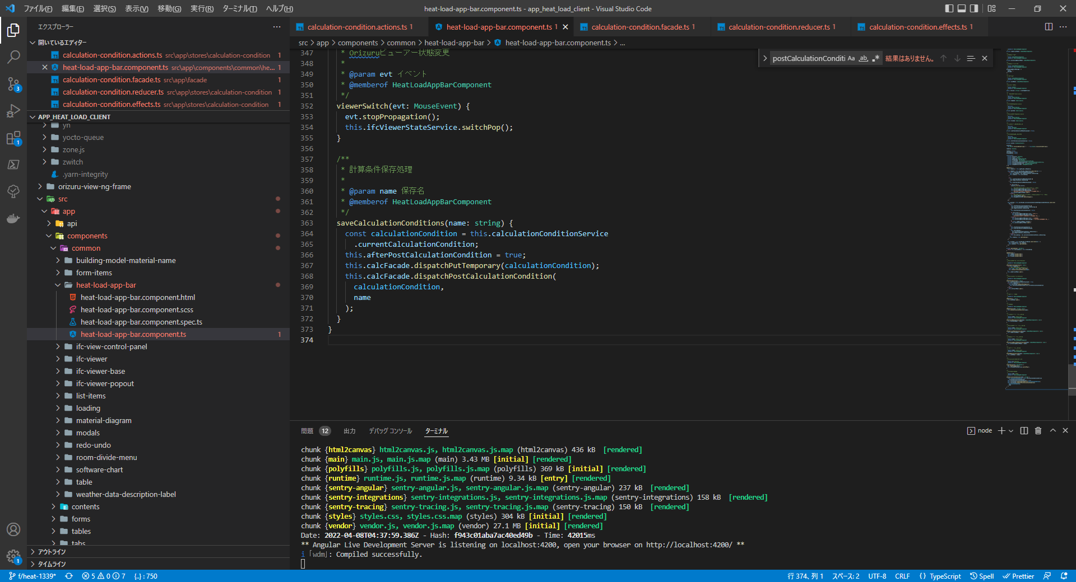

app_heat_load_client\src\app\facade\calculation-condition.facade.ts
dispatchPostCalculationCondition
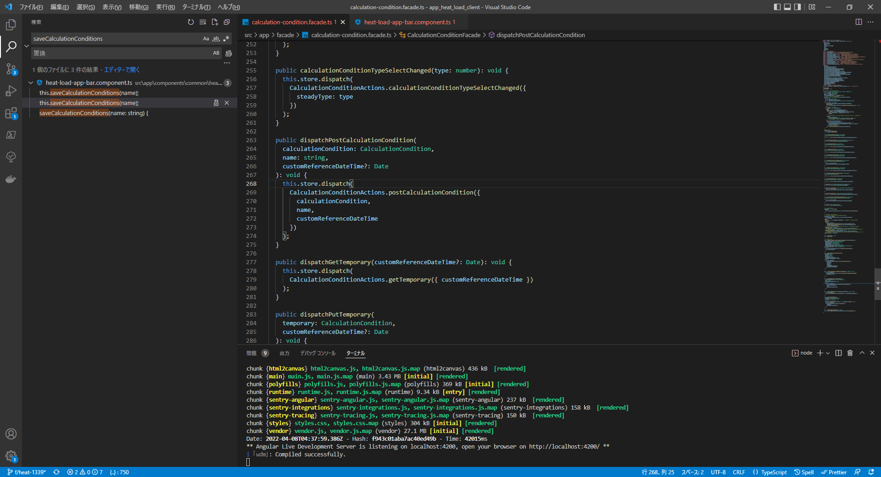

ngRxの状態保存を解説
状態保存を参照

ダイアログ表示
app_heat_load_client\src\app\components\common\heat-load-app-bar\heat-load-app-bar.component.ts
ngOnInit
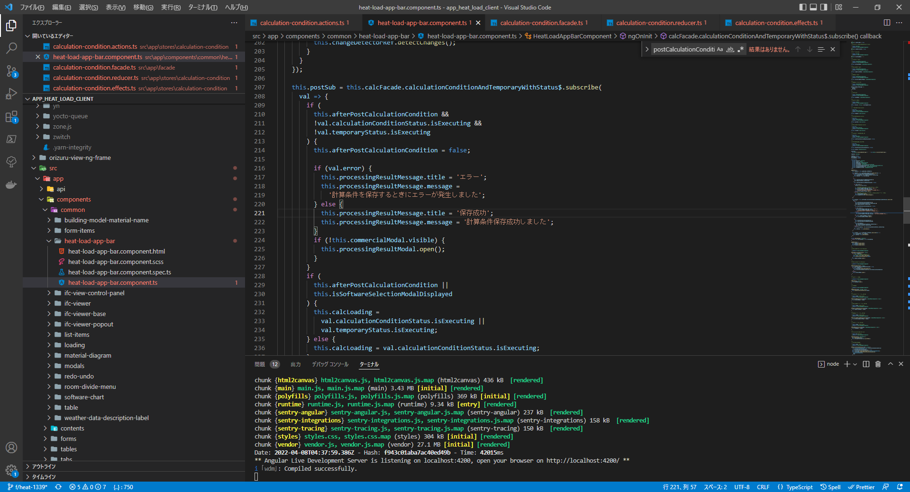

app_heat_load_client\src\app\facade\calculation-condition.facade.ts
calculationConditionAndTemporaryWithStatus$
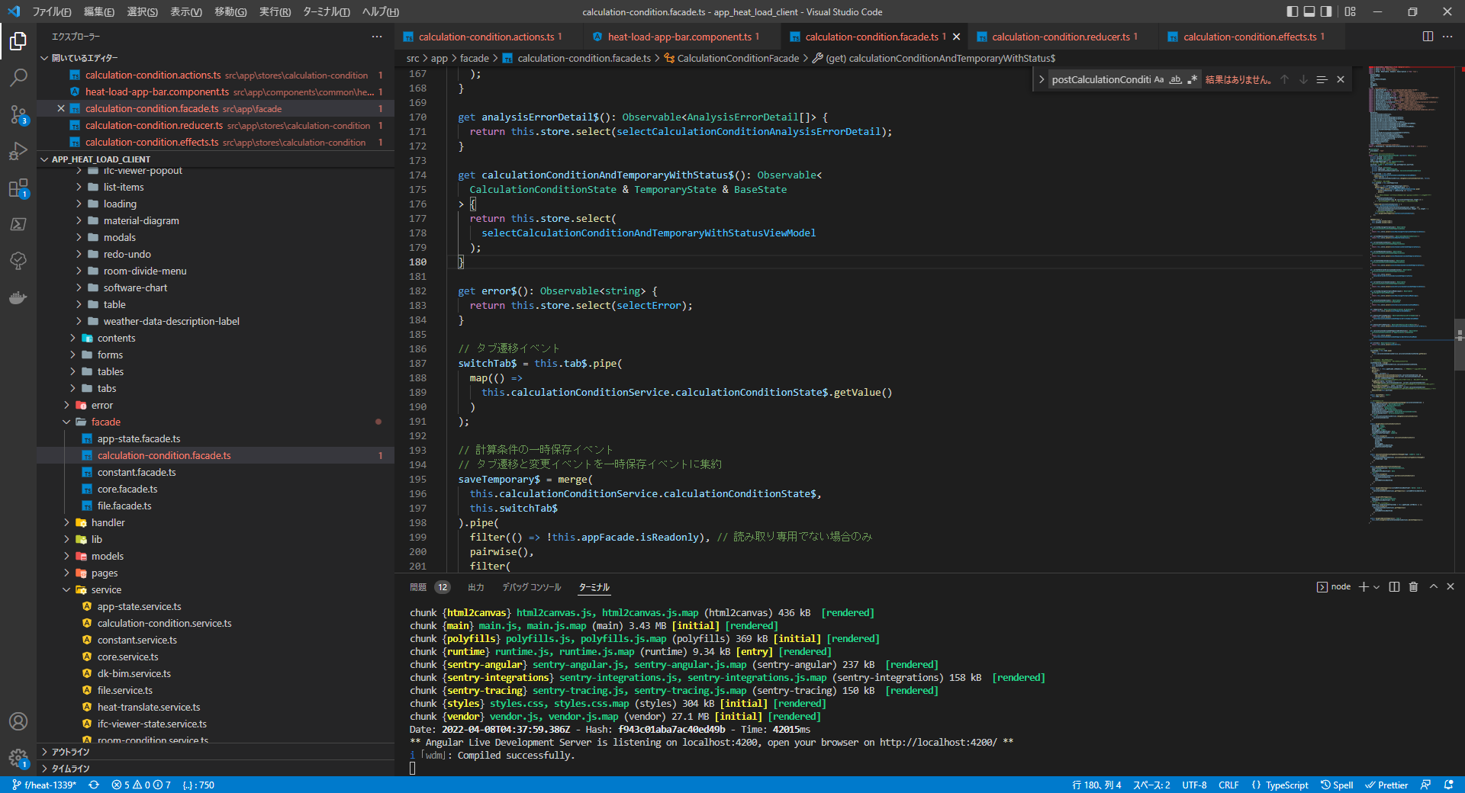

ngRxの状態取得を解説
状態取得を参照

状態保存
app_heat_load_client\src\app\facade\calculation-condition.facade.ts

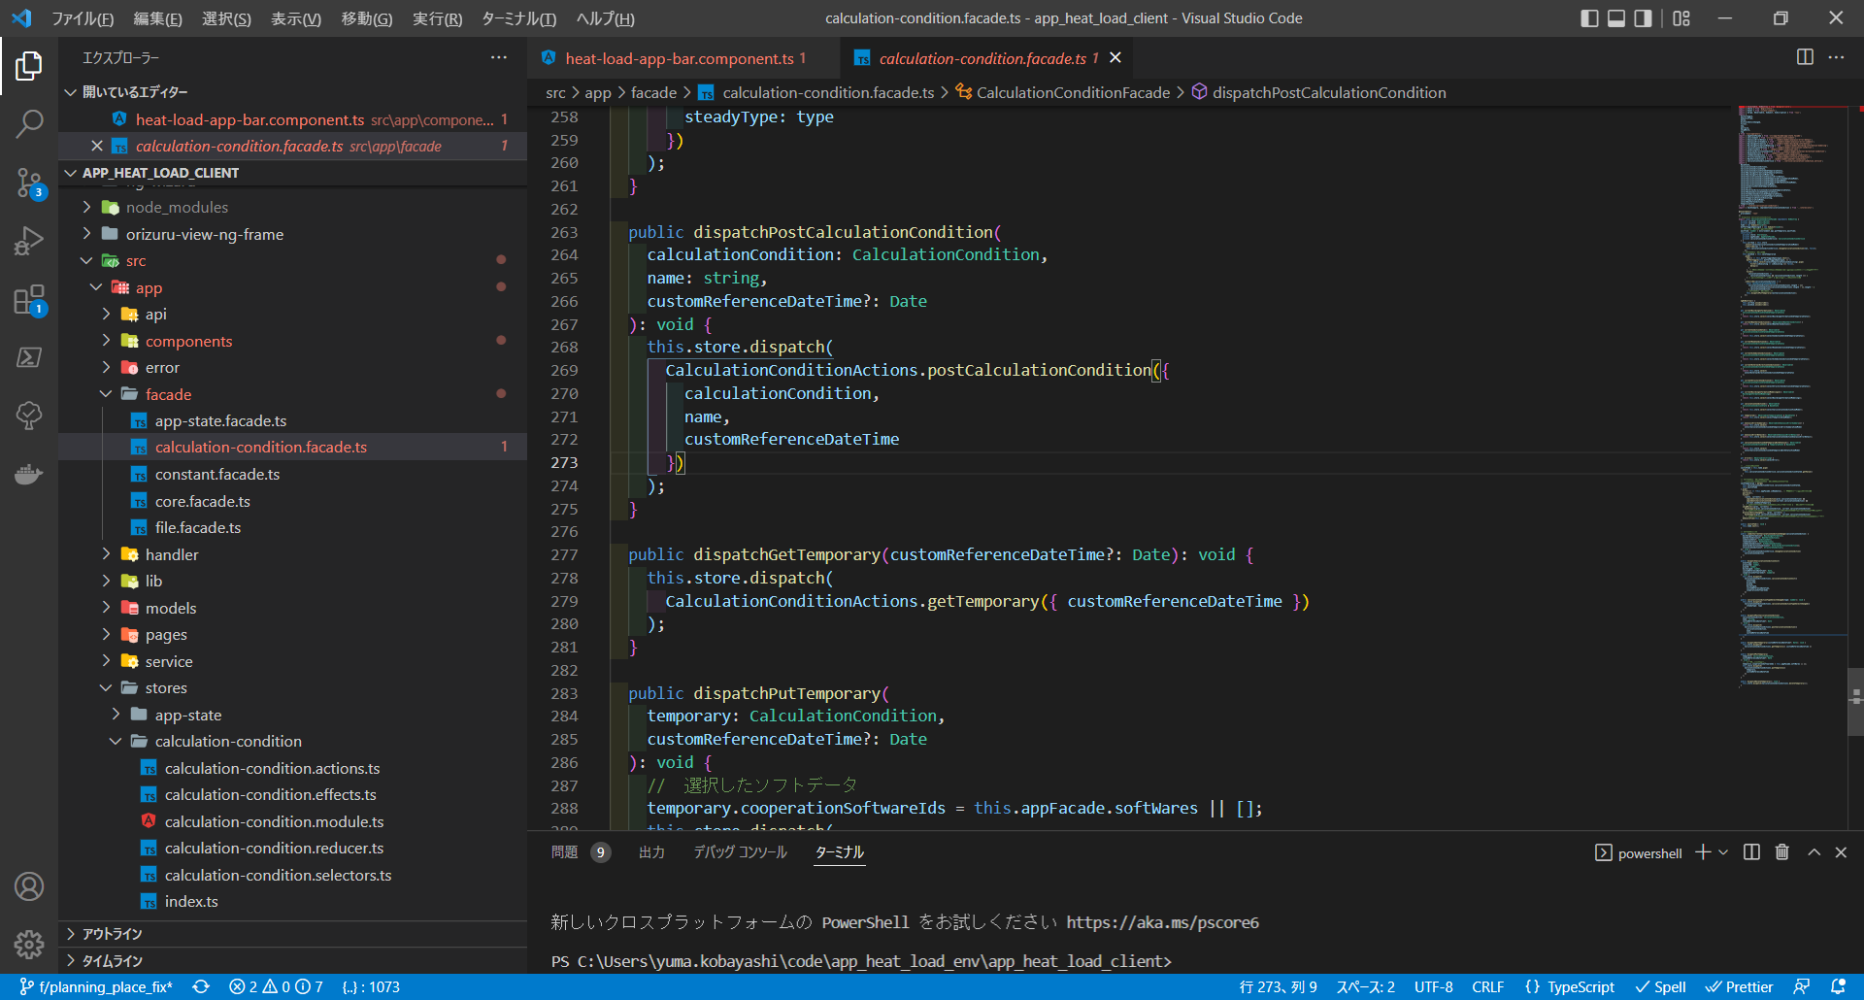

Actions発火

app_heat_load_client\src\app\stores\calculation-condition\calculation-condition.actions.ts
Action
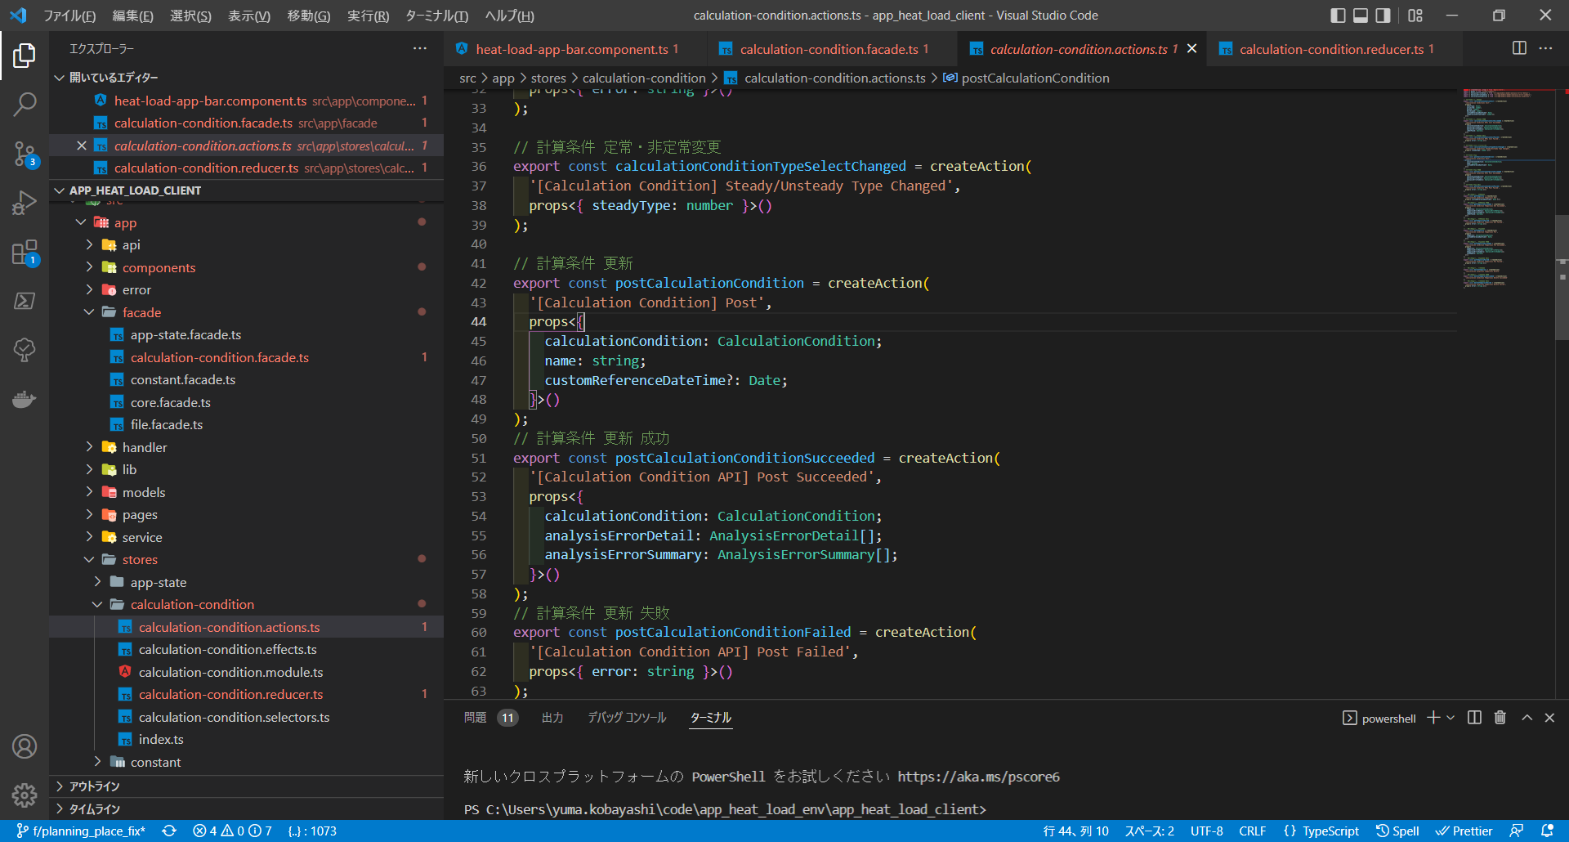
createEffectにより、対象Actions発火時にバックエンドとの接続

 | app_heat_load_client\src\app\stores\calculation-condition\calculation-condition.effects.ts | app_heat_load_client\src\app\stores\calculation-condition\calculation-condition.module.ts
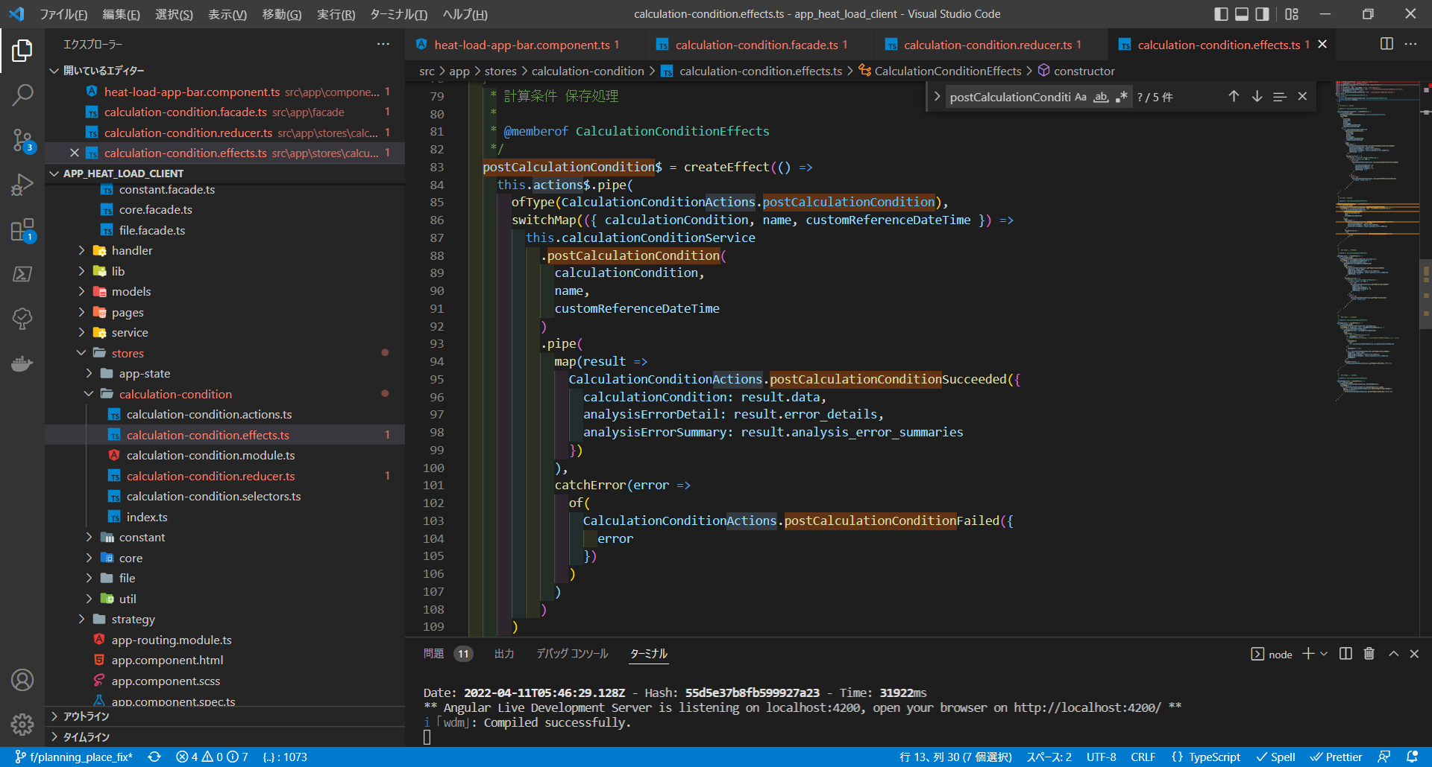
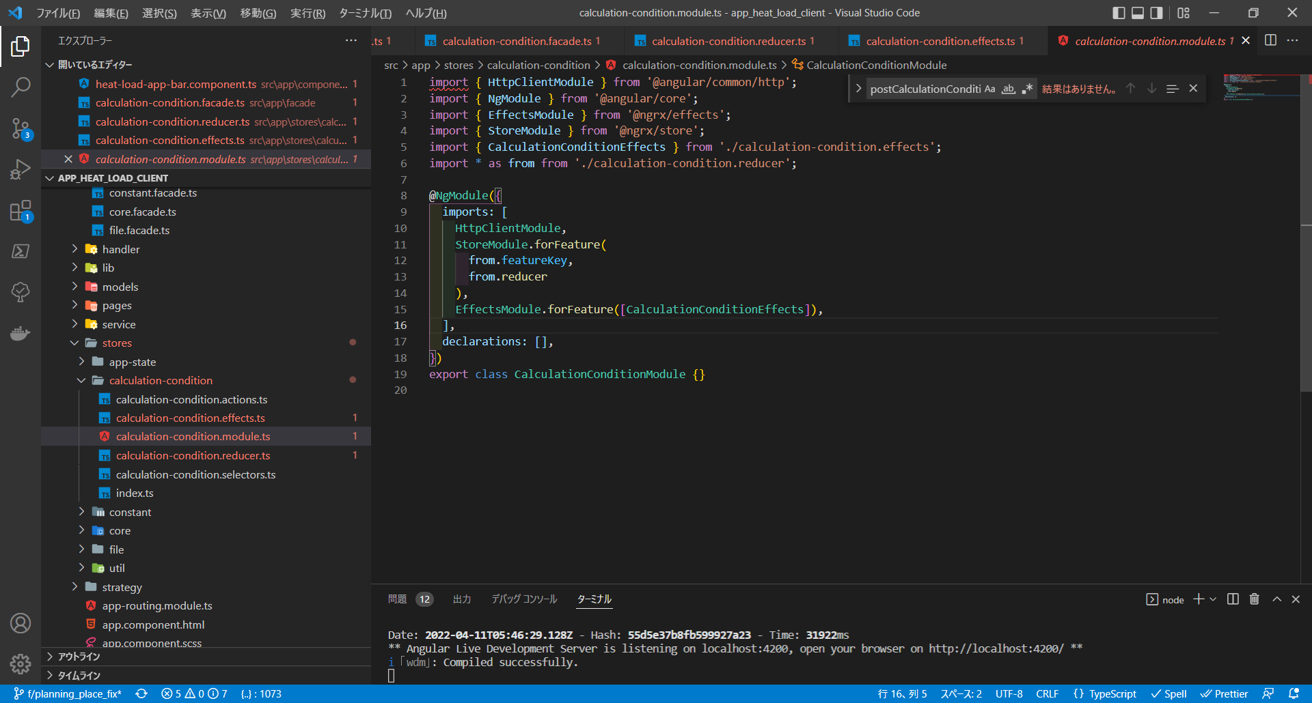

app_heat_load_client\src\app\stores\calculation-condition\calculation-condition.reducer.ts
Reducer
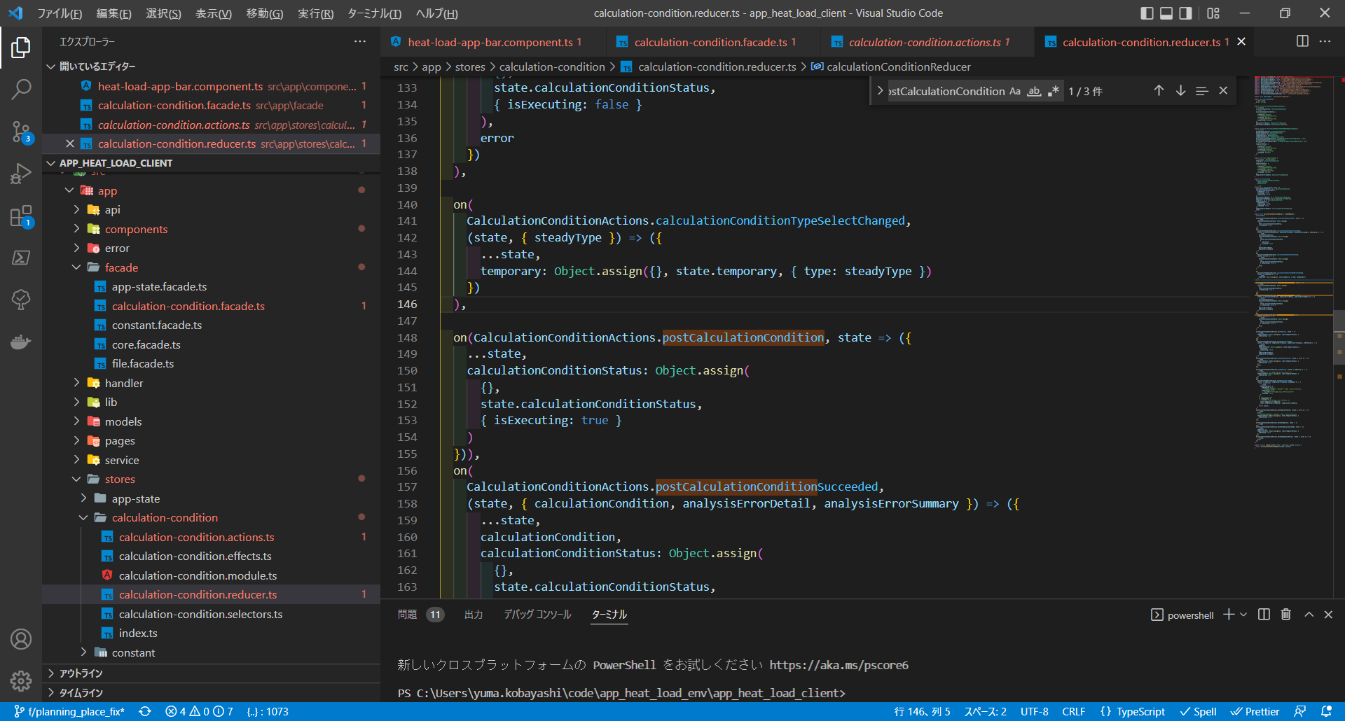
Moduleにより、Actionsを発火したら、どのEffectsファイルが起動するか定義
状態保存
Effects + Service

pipeでサーバーレスポンスを
監視し、返却されたら状態を保存

状態保存

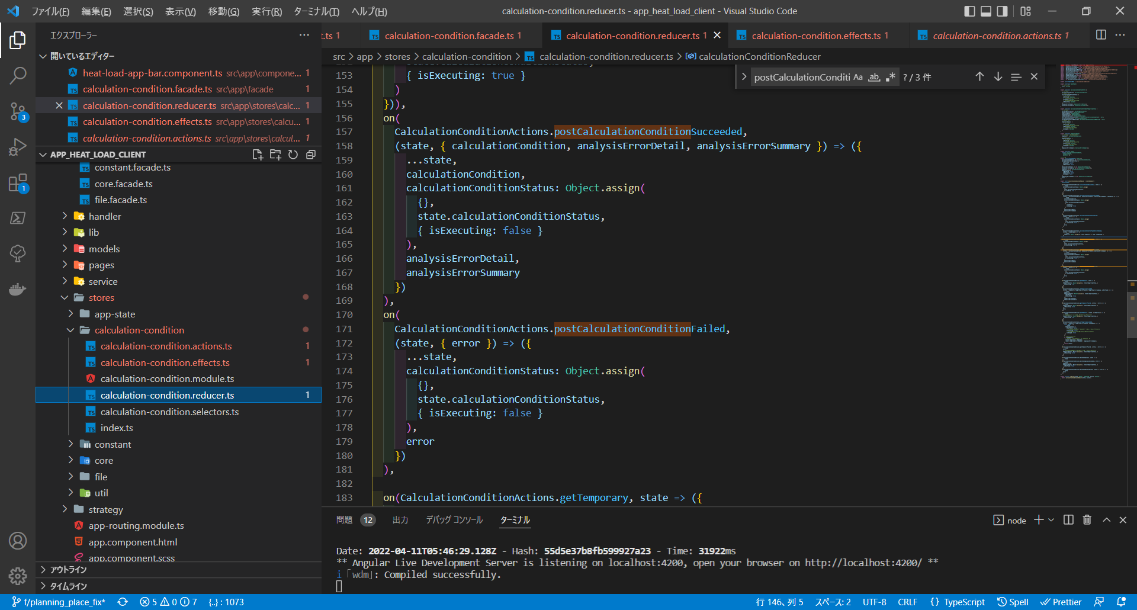

STORE

stateに保存

状態取得
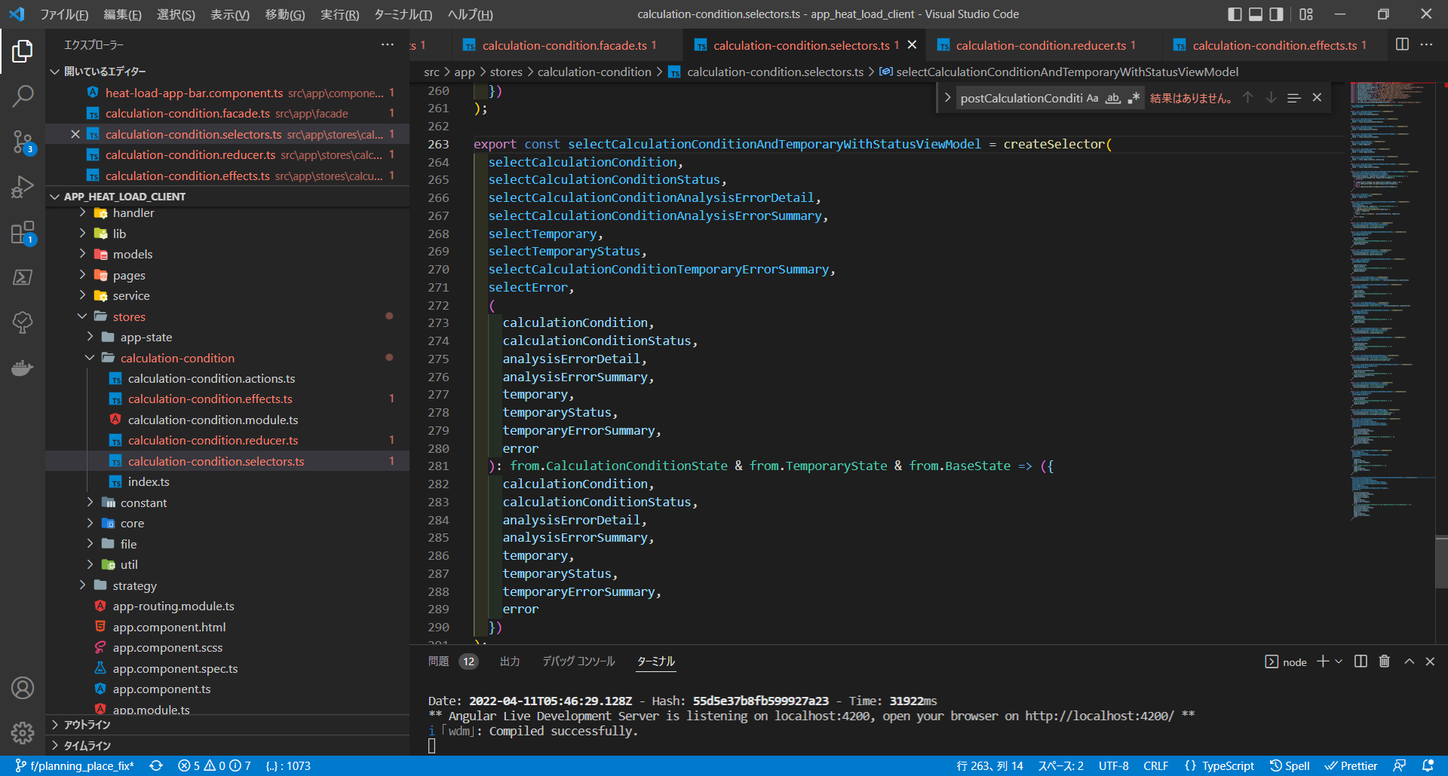
app_heat_load_client\src\app\facade\calculation-condition.facade.ts
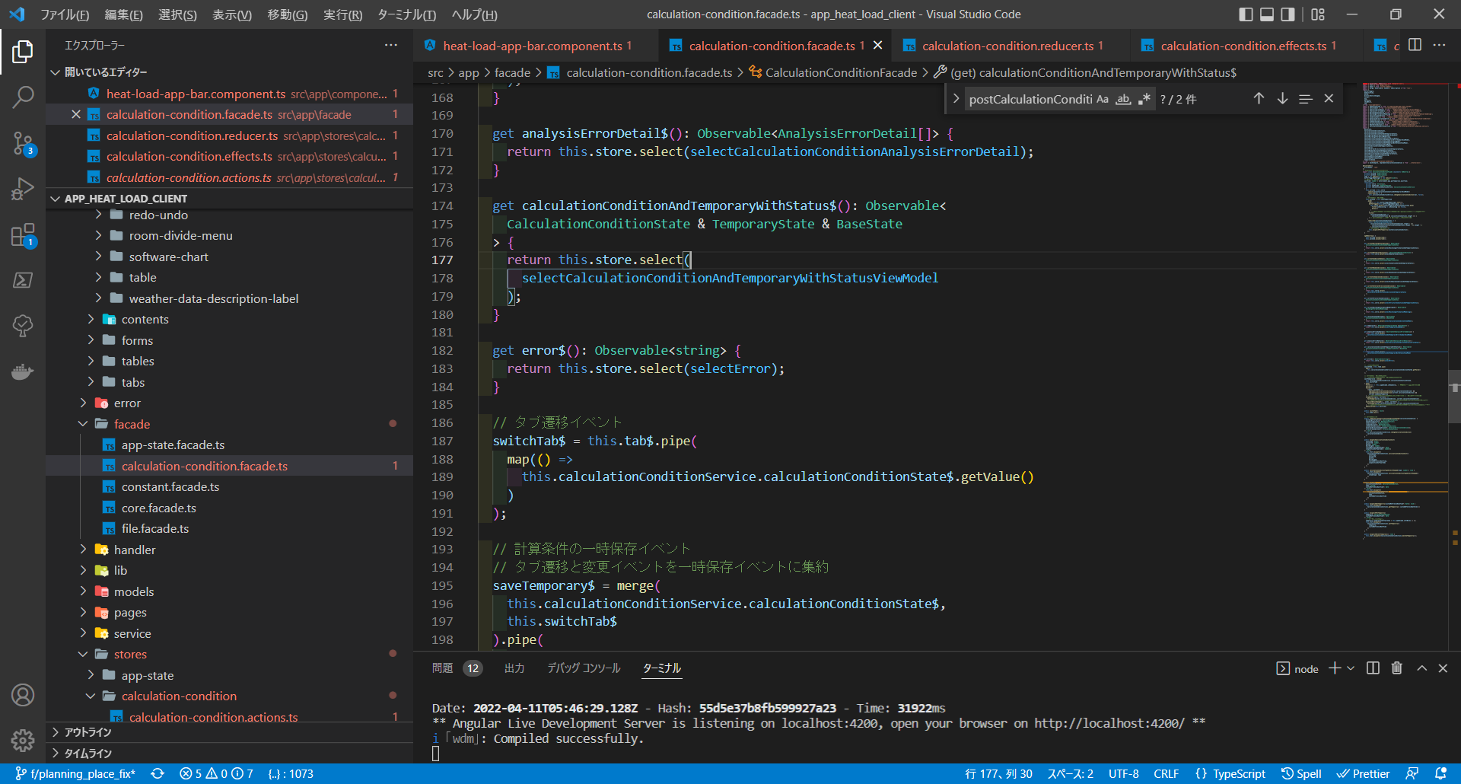
Selector

selectでSTORE情報取得

createSelectorでSTORE情報に変化を加えて取得し、
対象のオブジェクトに格納
app_heat_load_client\src\app\stores\calculation-condition\calculation-condition.selectors.ts

